実績報告書
青色のセルのみ
入力ください。

 |  | 令和５年 月 日

富山県知事 新田 八朗 | 殿

 | （申請者所在地）
 | （医療機関名）
 | （法人名等）
 | （申請者職氏名）

令和５年度新型コロナウイルス感染症緊急包括支援事業費県補助金（新型コロ ナウイルス感染症患者等入院医療機関等設備整備分）実績報告書

令和５年○月○日付け富山県指令健対第○号－○で令和５年度新型コロナウイルス感染症緊急包括支援事業費県補助金（新型コロナウイルス感染症患者等入院医療機関等設備整備分）の交付の決定の通知があった新型コロナウイルス感染症緊急包括支援事業について、富山県補助金等交付規則第12条の規定により、その実績を次の関係書類を添えて報告します。

 |  |  | 交付決定通知書（例）
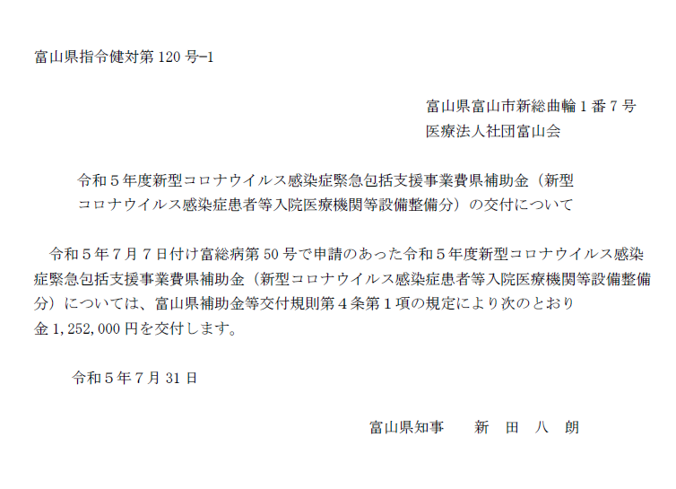
←文書番号

関係書類
１ 経費所要額精算書（別紙１－１のとおり）
２ 基準額算出内訳及び対象経費実支出額等内訳（別紙１－２のとおり）
３ 初度設備積算表（別紙１－３のとおり）
４ 個人防護具積算表（別紙１－４のとおり）
５ 簡易病室及び付帯する備品積算表（別紙１－５のとおり）
６ 収支決算書（別紙２のとおり）
７ 口座振替届（別紙３のとおり）
←交付決定日
８ 領収書又は支払い書類の写し等（支払ったことが確認できる資料）
（例）振込がわかる通帳の写し、ネットバンキング振込画面の写し等
９ 個人防護具以外の設備について、検収調書又は納品書の写し等（納品されたこと が確認できる資料）

10 個人防護具以外の設備について、設置状況等がわかる現物写真等
11 コロナ入院患者受入実績日のG-MIS日次調査の写し（１日分のみで可）
12 令和５年度歳入歳出決算書（又は見込書）抄本
（注）地方公共団体が事業主体となる場合に限り、ご提出ください。
決算書には、当該事業の補助対象事業に係る額を備考欄に
記入してください。

経費所要額精算書
青色のセルのみ
入力ください。
（別紙１－１）

新型コロナウイルス感染症緊急包括支援事業（設備整備）経費所要額精算書
 |  |  |  |  |  |  |  |  | （単位：円）
施設名 | 総事業費 | 寄付金その他の収入予定額 | 差引額 (A)－(B) | 対象経費実支出額 | 選定額 (別紙１－２より算出) | 県費補助 基本額 (C)、(D)及び(E)のいずれか少ない額 | 県費補助所要額 | 県費補助交付決定額 | 備考

 | （Ａ） | （Ｂ） | （Ｃ） | （Ｄ） | （Ｅ） | （Ｆ） | （Ｇ） | （Ｈ）
 | 0 |  | 0 | 0 | 0 | 0 | 0
計 | 0 | 0 | 0 | 0 | 0 | 0 | 0 | 0
（注１）基準額算出内訳及び対象経費支出予定額等内訳については、別紙１－２のとおり。
（注２）県費補助所要額について、県費補助基本額に1,000円未満の端数が生じた場合には、これを切り捨てるものとする。

基準額算出内訳及び対象経費実支出額内訳
青色のセルのみ入力ください。
※該当がなければ空欄のままで構いません。
※新型コロナウイルス感染症患者に入院医療を提供するために要した設備に限ります。
（別紙１－２）
基準額算出内訳及び対象経費実支出額等内訳

【員数】
・初度設備費 → 当該設備を使用したコロナ患者受入病床数
・人工呼吸器及び付帯する備品 → 購入数（員数入力不要）
・個人防護具 → 別紙１－３に入力（員数入力不要）
・簡易陰圧装置 → 当該設備を使用したコロナ患者受入病床数
・簡易ベッド → 購入数（員数入力不要）
・体外式模型人工肺及び付帯する備品 → 購入数（員数入力不要）
・簡易病室及び付帯する備品 → 員数入力不要
・HEPAフィルター付空気清浄機 → 員数入力不要
・HEPAフィルター付パーテーション → 購入数（員数入力不要）
品目 | 基準額 |  |  | 対象経費実支出額 |  |  |  | 選定額（※） | 備考
 | 員数 | 単価 | 金額 | 名称・規格 （型式） | 数量 | 単価 | 金額 | 金額
 |  | 円 | 円 |  |  | 円 | 円 | 円
初度設備費 |  | 133,000 | 0 | 別紙１－３のとおり |  |  | 0 | 0
人工呼吸器及び付帯する備品 | 台 | 5,000,000 | 0 |  |  |  | 0 | 0
個人防護具 | 人 | 3,600 | 0 | 別紙１－４のとおり |  |  | 0 | 0
簡易陰圧装置 |  | 4,320,000 | 0 |  |  |  | 0 | 0
簡易ベッド | 台 | 51,400 | 0 |  |  |  | 0 | 0
体外式膜型人工肺及び付帯する備品 | 台 | 21,000,000 | 0 |  |  |  | 0 | 0
簡易病室及び付帯する備品 | － | 実費相当額 | － | 別紙１－５のとおり |  |  | 0 | 0
ＨＥＰＡフィルター付空気清浄機（陰圧対応可能なものに限る） | 1施設 | 905,000 | 905,000 |  |  |  | 0 | 0
ＨＥＰＡフィルター付パーテーション | 台 | 205,000 | 0 |  |  |  | 0 | 0
計 |  |  |  |  |  |  | 0 | 0
※「選定額」とは、個々の設備について、基準額と対象経費実支出額のうち少ない額をいう。

初度設備費積算表
青色のセルのみ入力ください。
※行が足りない場合は、他の行をコピーして挿入してください。
（別紙１－３）
 | 初 度 設 備 費 積 算 表

 | 品目 | 備品名 | 数量 | 単価 （税込） | 金額 （税込） | 整備月
 | 初度 設備費 |  |  |  | 0
 |  |  |  |  | 0
 |  |  |  |  | 0
 |  |  |  |  | 0
 |  |  |  |  | 0
 |  |  | （金額合計） |  | 0 | 円

個人防護具積算表
青色のセルのみ入力ください。
※行が足りない場合は、他の行をコピーして挿入してください。
（別紙１－４）
 | 個 人 防 護 具 積 算 表

１．個人防護具購入内容内訳
 | 品目 | 商品名 |  |  |  | 内容量 | 数量 | 単価 （税込） | 金額 （税込） | 整備月 | 購入数
 | マスク |  |  |  |  |  |  |  | 0 |  | 0
 |  |  |  |  |  |  |  |  | 0 |  | 0
 |  |  |  |  |  |  |  |  | 0 |  | 0
 | ゴーグル |  |  |  |  |  |  |  | 0 |  | 0
 |  |  |  |  |  |  |  |  | 0 |  | 0
 |  |  |  |  |  |  |  |  | 0 |  | 0
 | ガウン |  |  |  |  |  |  |  | 0 |  | 0
 |  |  |  |  |  |  |  |  | 0 |  | 0
 |  |  |  |  |  |  |  |  | 0 |  | 0
 | グローブ |  |  |  |  |  |  |  | 0 |  | 0
 |  |  |  |  |  |  |  |  | 0 |  | 0
 |  |  |  |  |  |  |  |  | 0 |  | 0
 | キャップ |  |  |  |  |  |  |  | 0 |  | 0
 |  |  |  |  |  |  |  |  | 0 |  | 0
 |  |  |  |  |  |  |  |  | 0 |  | 0
 | フェイス シールド |  |  |  |  |  |  |  | 0 |  | 0
 |  |  |  |  |  |  |  |  | 0 |  | 0
 |  |  |  |  |  |  |  |  | 0 |  | 0
 |  |  |  |  |  |  | （金額合計） |  | 0 | 円

２．員数積算根拠
 | 1日あたりの 医療従事者数(※１) |  |  | 従事日数 (※２) |  |  | 員数

 | 0 |  | × |  |  | ＝ | 0

 |  | 人 |  |  | 日

 |  | 医師 | ・・・
 |  |  |  |  | 人

 |  | 看護師 | ・・・
 |  |  |  |  | 人 | その他の職種・人数内訳

 |  | その他 | ・・・ |  |  | ○○○ ・・・ △人 ○○○ ・・・ △人
 |  |  |  |  | 人

 | ※１…コロナ患者の入院医療に携わり、個人防護具を必要とした人数
 | ※２…令和5年4月1日～9月30日の期間中で、コロナ患者の入院医療に従事した日数（上限は183日）

簡易病室等積算表
青色のセルのみ入力ください。
※行が足りない場合は、他の行をコピーして挿入してください。
（別紙１－５）
 | 簡 易 病 室 及 び 付 帯 す る 備 品 積 算 表

 | 品目 | 名称・規格 | 数量 | 単価 （税込） | 金額 （税込） | 整備月
 | 簡易病室及び付帯する備品 |  |  |  | 0
 |  |  |  |  | 0
 |  |  |  |  | 0
 |  |  |  |  | 0
 |  |  |  |  | 0
 |  |  | （金額合計） |  | 0 | 円

収支決算書
青色のセルのみ
入力ください。
（別紙２）
 | 収支決算書
 | （収入） |  |  |  | （単位：円）
 | 区 分 |  |  | 金 額 | 備 考
 | 県補助金 |  |  | 0
 | 県その他補助金等
 | 市町村補助金等
 | その他団体補助金等
 | 事業者自己財源額
 | 借入金
 | その他
 | 計 |  |  | 0

 | （支出） |  |  |  | （単位：円）
 | 区 分 |  |  | 金 額 | 備 考
 | 総 事 業 費 | 補助対象経費 | 初度設備費 | 0
 |  |  | 人工呼吸器及び付帯する備品 | 0
 |  |  | 個人防護具 | 0
 |  |  | 簡易陰圧装置 | 0
 |  |  | 簡易ベッド | 0
 |  |  | 体外式膜型人工肺及び付帯する備品 | 0
 |  |  | 簡易病室及び付帯する備品 | 0
 |  |  | ＨＥＰＡフィルター付空気清浄機（陰圧対応可能なものに限る） | 0
 |  |  | ＨＥＰＡフィルター付パーテーション | 0
 |  | 小 計 |  | 0
 |  | 補助対象外経費

 |  | 小 計 |  | 0
 | 合 計 |  |  | 0
 | ※地方自治体が事業主体となる場合は、上記に係る歳入歳出決算書（又は見込書）の 抄本を別途添付すること。

口座振替届
青色のセルのみ
入力ください。
（別紙３）
 | 口 座 振 替 届

 | 申請者所在地
 | 医療機関名
 | 法人名等
 | 申請者職氏名
 | 振込先 | 金融機関名 |  | 金融機関コード
 |  | 支店名 |  | 支店コード
 |  | 預金種別 | １ 普通預金 ２ 当座預金 ３ その他（ ）
 |  | 口座番号
 |  | (フリガナ) 口座名義人

